상품제안서
러브 도트 파우치 거울포함 | 상품코드: S38435

 |  |  |  |  |  |  | 02-713-8555 | www.synergygift.co.kr
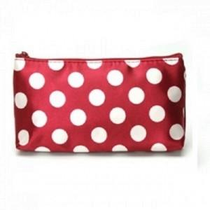

【상세/제작정보】 | <span style="font-size: 14pt;">※ 운임비 별도 발생 됩니다.</span>

【인쇄/포장옵션】 | 스티커 / OPP(비닐)

【공급단가】 | 수량 | 500~ | 1,000~ | 3,000~ | 5,000~ | 10,000~
*VAT별도 | 와인 | 670원 | 650원 | 620원 | 600원 | 580원
 | 브라운 | 670원 | 650원 | 620원 | 600원 | 580원

【상품 URL】 | https://www.synergygift.co.kr:443/src/goods_detail.php?gdno=38435

